Лист1
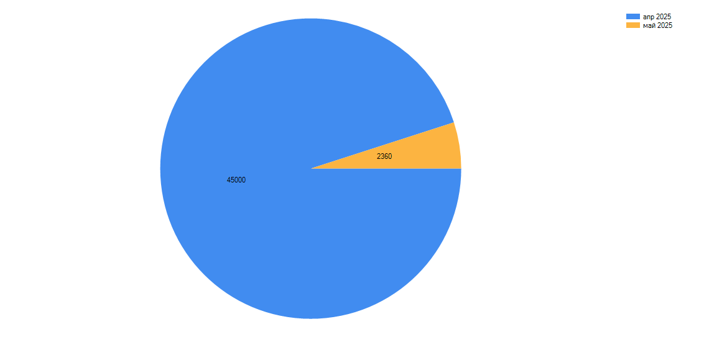
RestFlow: Отчет от 11.05.2025 17:32:33
Отчёт: Выручка (По месяцам)
Период: с 11.04.2025 по 11.05.2025

Дата | Выручка
апр 2025 | 45,000.00
май 2025 | 2,360.00

